상품제안서
무지 타포린 가방(소형) | 상품코드: F24227

 |  |  |  |  |  |  | 02-412-0044 | www.easy1.co.kr
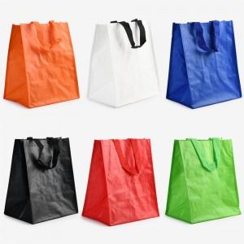

【상세/제작정보】 | <p><span style="color: rgb(0, 123, 217); font-family: &quot;Malgun Gothic&quot;, &quot;맑은 고딕&quot;, sans-serif; background-color: rgb(255, 255, 255); font-size: 12pt;"><b>- 기본 인쇄사이즈: 14cm*7cm-&gt; 개당 300원</b></span></p><div style="margin: 0px; padding: 0px; color: rgb(17, 17, 17); font-family: Gulim, 굴림, sans-serif; font-size: 14px; background-color: rgb(255, 255, 255);"><span style="font-family: &quot;Malgun Gothic&quot;, &quot;맑은 고딕&quot;, sans-serif; color: rgb(0, 123, 217); font-size: 12pt;"><b>- 최대 인쇄사이즈 20*15cm, 인쇄비 600원입니다.</b></span></div><p><span style="color: rgb(0, 123, 217); font-family: &quot;Malgun Gothic&quot;, &quot;맑은 고딕&quot;, sans-serif; background-color: rgb(255, 255, 255); font-size: 12pt;"><b>* 양면인쇄를 원하시는 경우 (단면인쇄비 x 2)</b></span></p><p><b><span style="color: rgb(0, 123, 217); font-family: &quot;Malgun Gothic&quot;, &quot;맑은 고딕&quot;, sans-serif; background-color: rgb(255, 255, 255); font-size: 12pt;">- 배송비&nbsp;</span><span style="background-color: rgb(255, 255, 255); color: rgb(0, 123, 217); font-family: &quot;Malgun Gothic&quot;, &quot;맑은 고딕&quot;, sans-serif; font-size: 12pt;">: 1박스(200개) 5000원 별도</span></b><span style="background-color: rgb(255, 255, 255); color: rgb(0, 123, 217); font-family: &quot;Malgun Gothic&quot;, &quot;맑은 고딕&quot;, sans-serif; font-size: 14px; font-weight: bold;">​</span></p>

【인쇄/포장옵션】 | 실크 / OPP(비닐)

【공급단가】 | 수량 | 300~ | 500~ | 1,000~ | 3,000~ | 5,000~
*VAT별도 | 단가 | 1,050원 | 1,010원 | 980원 | 940원 | 910원

【상품 URL】 | https://dev.easy1.co.kr:443/src/goods_detail.php?gdno=24227

